Hoja1
Titulo | Descripcion | datos de prueba | Precondiciones | Pasos |  | Resultados Esperados |  | Pass/Fail | Etiquetas | Evidencia | Diseñado por | Ejecutado por | Fecha de ejecucion | Comentario

Ingresar a la pagina con credenciales validas | Ingresar a la pagina con credenciales validas | Nombre: xxxx | Estar situado en la pagina principal | 1.Ingresar a la pagina principal |  | Se completo el registro |  | Paso | Login |  | Priscila Moreno | Priscila Moreno | 2025-03-06 | El susuario se registro correctamente
 |  | Apellido:xxxxx | Tener credenciales validas | 2.Completar el registro
 |  | Numero de cel:xxxxx
 |  | Pais:xxxxx
 |  | Email:xxxxx
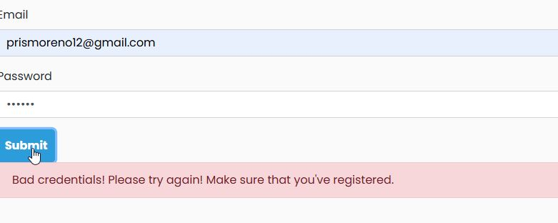
 |  | Password:xxxx
 |  | Password:xxxxx

Ingresar a la pagina con credenciales invalidas | Ingresar a la pagina con credenciales invalidas | Email: xxxxxx | Estar situado en la pagina principal | Ingresar a la Pagina principal |  | Ingresar a la cuenta personal |  | Fallo | Login |  | Priscila Moreno | Priscila moreno | 2025-03-06 | El susuario no puede poner su contraseña ni su email porque ya tiene una puesta en la pagina
 |  | Contraseña: 78945 | Tener credenciales validas | 2.Ingresar a la cuenta personal

Ingresar a la pagina con credenciales validas | Ingresar a la pagina con credenciales validas | Email:xxxxxx | Estar situado en la pagina | principal | 1.Ingresar a la pagina principal |  | Se completo el registro | Fallo | login |  | Priscila Moreno | Priscila Moreno | 2025-03-07 | El usuario no puede registarse porque no puede aceptar las condiciones politicas o de uso
 |  | Contraseña:xxxxxx | Tener credenciales validas |  | 2.Completar el registro
 |  |  |  |  | 3. Aceptar las condiciones

Ingresar a la pagina para contacto | Ingresar a la pagina para contacto | Email:xxxx | Estar situado en la paginaprincipal |  | 1.Ingresar a la pagina principal |  |  |  |  |  | Priscila Moreno | Priscila Moreno | 2025-03-07 | El usuario completo todos los campos que pedian en la pagina de contacto
 |  | Asunto:xxxx | Hacer click en Contacto |  | 2. hacer click en contacto |  |  | Paso | Contacto
 |  | Mensaje:xxxxx |  |  | 3.Completar los campos

 |  |  |  |  |  |  |  |  |  |  | priscila moreno | Priscila Moreno | 2025-03-09 | El usuario ya hizo la compra de un producto a traves de la pagina
Comprar un producto | Comprar un producto | Agregar: Iphone14 | Estar situado en la pagina principal |  | 1.Ingresar a la pagina principal |  |  | Paso
 |  |  | y hacer click para comprar un cel |  | 2.Ingresar a la cuenta personal
 |  |  |  |  | 3. Elijir un cel | y comprar
 |  |  |  |  |  |  |  |  |  |  | Priscila Moreno | Priscila Moreno | 2025-03-09 | El usuario puede hacer click en las paginas pero no le muestra ninguna informacion.

Linkear las paginas | Linkear las paginas | hacer click en una de las paginas | Estar situado en la pagina principal |  | 1.Ingresar a la pagina principal |  |  | fallo
 |  |  |  |  | 2.hacer click en cualquier de las paginas

